Weit
 | Saut à longeur

 | Chaque athlète dispose de 3 essais. Avant le premier essai, il est avantageux que les athlètes puissent faire un saut d'essai. En outre, lors de l'entraînement, les athlètes doivent mesurer leur distance de départ afin de pouvoir la marquer facilement avant de se lancer dans la "journée de compétition".

 | Matériel:
 | Pelle, râteau, balai, ruban à mesurer, clou, bloc-notes, stylos, éventuellement parasol (si aucune zone de chute n'est indiquée : utiliser du ruban adhésif blanc)

 | Mesure:
 | Placez le point zéro de la bande au niveau de l'empreinte d'atterrissage la plus en arrière (la plus proche du saut) dans le sable (par exemple, talon, fesses, main) et étirez vers la piste.
 | direction du ruban de mesure : Lisez la distance au point de saut ! Le point zéro est situé au niveau du clou dans le sable.
 | Lire la distance : La personne qui prend la mesure place son pied exactement à l'endroit où l'athlète saute et mesure la largeur au bout de sa chaussure.
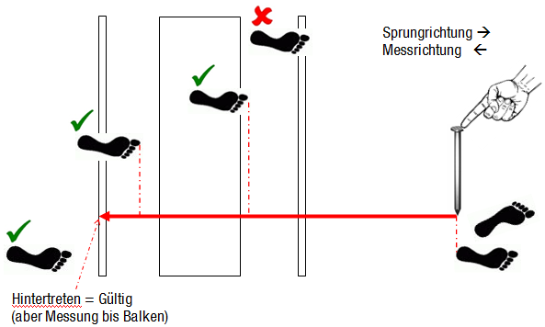

 | 3 Aides - répartition des tâches :
 | - 1. Ecrire - Entraîneur : + Organisation des élèves et des aides de saut + Appel des Noms + Noter la longeur - 2. mesure : + Vérifier le point de saut + mesuree - 3. ratisser : + mesure du point d'atterrissage + ratisser

Athlète |  | Longeur 1 | Longeur 2 | Longeur 2 | Meilleur Longeur | Mesureur | ratisser
1 | Sarah |  |  |  |  | 15 | 14
2 | Dominique |  |  |  |  | 15 | 14
3 | Rahel |  |  |  |  | 15 | 14
4 | Martina |  |  |  |  | 15 | 14
5 | Iris |  |  |  |  | 15 | 14
6 | Tabea |  |  |  |  | 15 | 14
7 | Viviane |  |  |  |  | 15 | 14
8 | Roger |  |  |  |  | 15 | 14

Die Gruppe wird in 2 geteilt. Hier werden die Gruppen gewechselt (die Messer bleiben bei der Anlage)
Athlète |  | Longeur 1 | Longeur 2 | Longeur 2 | Meilleur Longeur | Mesure 1 | ratisser 1
9 | Dimitri |  |  |  |  | 4 | 5
10 | Hugo |  |  |  |  | 4 | 5
11 | Martin |  |  |  |  | 4 | 5
12 | Andreas |  |  |  |  | 4 | 5
13 | Urs |  |  |  |  | 4 | 5
14 | Reto |  |  |  |  | 4 | 5
15 | Roland |  |  |  |  | 4 | 5

Ball
 | Lancement de la petite balle

 | Chaque athlète dispose de 3 essais. Une mise à disposition est recommandée.

 | Matériel :
 | Balles (si possible 6-9 par système), ruban à mesurer (min. 50m), 3 clous, bloc-notes, stylos, éventuellement un parasol, balai
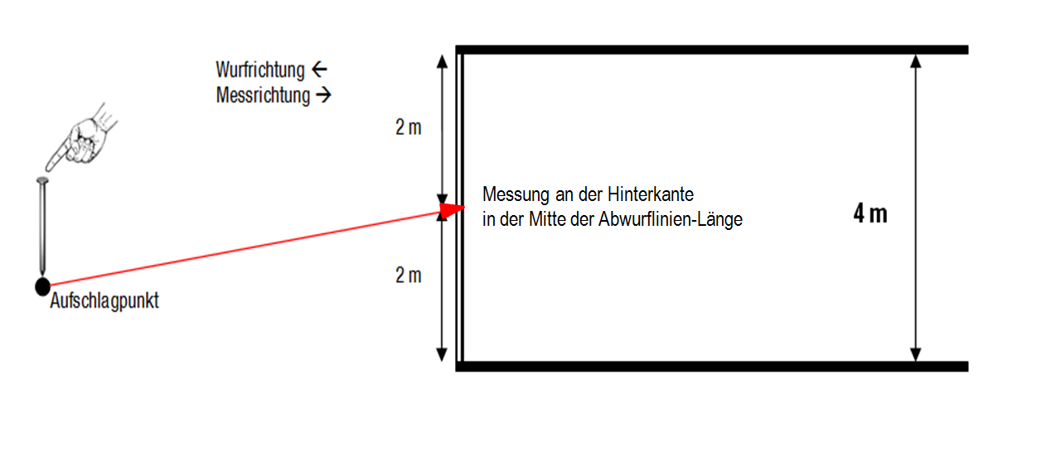

 | 2-3 Aides – Repartition des tâches
 | - 1. Ecrire- Entraîneur : + Organisation des élèves et des assistants de lancer + Appel des noms + (lire la longeur) et noter - 2. mesure 1 : + contrôle le départ + mesure la longeur - 3. mesure 2 : + Déterminer le point d'impact + Tendre le ruban de mesure + ne mesurer que le plus long lancer par athlète

 | Die geworfenen Bälle werden durch die WettkämpferInnen oder HelferInnen zurückgebracht.

Athlète |  | Longeur 1 | Longeur 2 | Longeur 3 | Meilleur longeur | Mesure 1 | Mesure 2
1 | Sarah |  |  |  |  | 13 | 12
2 | Dominique |  |  |  |  | 13 | 12
3 | Rahel |  |  |  |  | 13 | 12
4 | Martina |  |  |  |  | 13 | 12
5 | Iris |  |  |  |  | 13 | 12
6 | Tabea |  |  |  |  | 13 | 12
7 | Viviane |  |  |  |  | 13 | 12
8 | Roger |  |  |  |  | 13 | 12

Le groupe est divisé en 2. Ici, les groupes sont changés (les athlètes qui mesurent restent)
Athlète |  | Longeur 1 | Longeur 2 | Longeur 3 | Meilleur longeur | Mesure 1 | Mesure 2
9 | Dimitri |  |  |  |  | 6 | 7
10 | Hugo |  |  |  |  | 6 | 7
11 | Martin |  |  |  |  | 6 | 7
12 | Andreas |  |  |  |  | 6 | 7
13 | Urs |  |  |  |  | 6 | 7
14 | Reto |  |  |  |  | 6 | 7
15 | Roland |  |  |  |  | 6 | 7

